Лист1
Розрахунок бюджету проєкту
Дитячий майданчик - здорові та щасливі діти!
№ п/п | Вид матеріалу / послуги | Необхідна кількість | Одиниця вимірювання | Ціна за одиницю, грн | Вартість, грн.
1 | 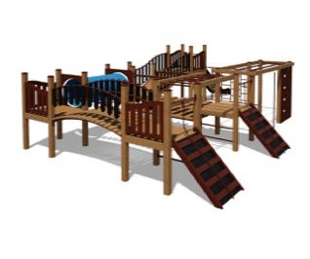 Комплекс Пират | 1 | шт | 126,500.00 ₴ | 126,500.00 ₴
2 | Доставка | 1 |  | 3,000.00 ₴ | 3,000.00 ₴
3 | Монтаж | 1 |  | 31,000.00 ₴ | 31,000.00 ₴
Загальна вартість матеріалів/послуг : |  |  |  |  | 160,500.00 ₴
Непередбачені витрати (20%): |  |  |  |  | 32,100.00 ₴
Бюжет проєкту: |  |  |  |  | 192,600.00 ₴

